Inicio

 | Mi Brújula de Vida


Nombre Completo:

Carrera:

País:

Fecha:

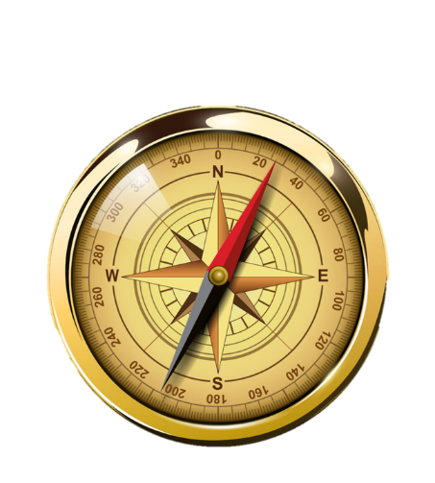
Paso 1: Mis Metas
Paso 2: Planifica tus Metas
Paso 3: Imprimir

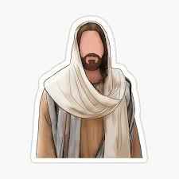
Espiritual

Familiar

Intelectual

Laboral
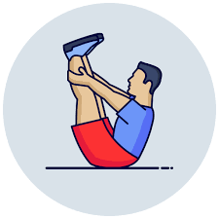
Físico

Metas
Plan

Brujula
INICIO

Mi Brújula de Vida |  |  | 2025 | Mi Visión: -
 |  |  |  |  |  |  |  | Haz tu Plan Aquí

Espiritual
ESPIRITUAL | 2025 | 2026 |  |  | 2027 | 2028 | 2029
Proceso de Conversion
Ser un Discipulo

Familiar
FAMILIAR | 2025 | 2026 |  |  | 2027 | 2028 | 2029
Esposo / Novio
Padre
Hijo

Intelectual
INTELECTUAL | 2025 | 2026 |  |  | 2027 | 2028 | 2029
Educación Formal |  |  |  |  |  |  |  | 
Autoeducación

Laboral
LABORAL | 2025 | 2026 |  |  | 2027 | 2028 | 2029
Empleado
Emprendimiento

Físico
FISICO | 2025 | 2026 |  |  | 2027 | 2028 | 2029
Ejercicios
Hobbies

Espiritual
Mi Brújula
 |  | Planes: Metas Espirituales

 | CONVERSION | 2025 | 2026 | 2027 | 2028 | 2029

CONVERSION | ¿Qué hare? | - | - | - | - | -
 | ¿Por qué lo hago?
 | ¿Cómo lo haré?
 | ¿Cuándo lo haré?
 | ¿Dónde lo haré?
 | ¿Con quien lo haré?
 | ¿Cuánto me costará?

 | SER DISCIPULO | 2025 | 2026 | 2027 | 2028 | 2029

SER DISCIPULO | ¿Qué hare? | - | - | - | - | -
 | ¿Por qué lo hago?
 | ¿Cómo lo haré?
 | ¿Cuándo lo haré?
 | ¿Dónde lo haré?
 | ¿Con quien lo haré?
 | ¿Cuánto me costará?

Familiar
Mi Brújula
 |  | Planes: Meta Familiar

 | ESPOSO / NOVIO | 2025 | 2026 | 2027 | 2028 | 2029

ESPOSO / NOVIO | ¿Qué hare? | - | - | - | - | -
 | ¿Por qué lo hago?
 | ¿Cómo lo haré?
 | ¿Cuándo lo haré?
 | ¿Dónde lo haré?
 | ¿Con quien lo haré?
 | ¿Cuánto me costará?

 | PADRE | 2025 | 2026 | 2027 | 2028 | 2029

PADRE | ¿Qué hare? | - | - | - | - | -
 | ¿Por qué lo hago?
 | ¿Cómo lo haré?
 | ¿Cuándo lo haré?
 | ¿Dónde lo haré?
 | ¿Con quien lo haré?
 | ¿Cuánto me costará?

 | HIJO | 2025 | 2026 | 2027 | 2028 | 2029

HIJO | ¿Qué hare? | - | - | - | - | -
 | ¿Por qué lo hago?
 | ¿Cómo lo haré?
 | ¿Cuándo lo haré?
 | ¿Dónde lo haré?
 | ¿Con quien lo haré?
 | ¿Cuánto me costará?

Intelectual
Mi Brújula
 |  | Planes: Metas Intelectuales

 | EDUCACION FORMAL | 2025 | 2026 | 2027 | 2028 | 2029

EDUCACION FORMAL | ¿Qué hare? | - | - | - | - | -
 | ¿Por qué lo hago?
 | ¿Cómo lo haré?
 | ¿Cuándo lo haré?
 | ¿Dónde lo haré?
 | ¿Con quien lo haré?
 | ¿Cuánto me costará?

 | AUTO EDUCACION | 2025 | 2026 | 2027 | 2028 | 2029

AUTO EDUCACION | ¿Qué hare? | - | - | - | - | -
 | ¿Por qué lo hago?
 | ¿Cómo lo haré?
 | ¿Cuándo lo haré?
 | ¿Dónde lo haré?
 | ¿Con quien lo haré?
 | ¿Cuánto me costará?

Laboral
Mi Brújula
 |  | Planes: Metas Laborales

 | EMPLEADO | 2025 | 2026 | 2027 | 2028 | 2029

EMPLEADO | ¿Qué hare? | - | - | - | - | -
 | ¿Por qué lo hago?
 | ¿Cómo lo haré?
 | ¿Cuándo lo haré?
 | ¿Dónde lo haré?
 | ¿Con quien lo haré?
 | ¿Cuánto me costará?

 | EMPRENDEDOR | 2025 | 2026 | 2027 | 2028 | 2029

EMPRENDEDOR | ¿Qué hare? | - | - | - | - | -
 | ¿Por qué lo hago?
 | ¿Cómo lo haré?
 | ¿Cuándo lo haré?
 | ¿Dónde lo haré?
 | ¿Con quien lo haré?
 | ¿Cuánto me costará?

Fisico
Mi Brújula
 |  | Planes: Metas Fisicas

 | FISICO | 2025 | 2026 | 2027 | 2028 | 2029

FISICO | ¿Qué hare? | - | - | - | - | -
 | ¿Por qué lo hago?
 | ¿Cómo lo haré?
 | ¿Cuándo lo haré?
 | ¿Dónde lo haré?
 | ¿Con quien lo haré?
 | ¿Cuánto me costará?

 | HOBBIES | 2025 | 2026 | 2027 | 2028 | 2029

HOBBIES | ¿Qué hare? | - | - | - | - | -
 | ¿Por qué lo hago?
 | ¿Cómo lo haré?
 | ¿Cuándo lo haré?
 | ¿Dónde lo haré?
 | ¿Con quien lo haré?
 | ¿Cuánto me costará?

Metas

 | Mi Brújula de Vida |  | Nombre: | 0
 |  |  | Carrera: | 0
 |  |  | País: | 0

ESPIRITUAL | 2025 | 2026 |  | 2027 | 2028 | 2029
Proceso de Conversion | - | - |  | - | - | -
Ser un Discipulo | - | - |  | - | - | -

FAMILIAR | 2025 | 2026 |  | 2027 | 2028 | 2029
Esposo / Novio | - | - |  | - | - | -
Padre | - | - |  | - | - | -
Hijo | - | - |  | - | - | -

INTELECTUAL | 2025 | 2026 |  | 2027 | 2028 | 2029
Educación Formal | - | - |  | - | - | -
Autoeducación | - | - |  | - | - | -

LABORAL | 2025 | 2026 |  | 2027 | 2028 | 2029
Empleado | - | - |  | - | - | -
Emprendimiento | - | - |  | - | - | -

FISICO | 2025 | 2026 |  | 2027 | 2028 | 2029
Ejercicios | - | - |  | - | - | -
Hobbies | - | - |  | - | - | -

